הפצה
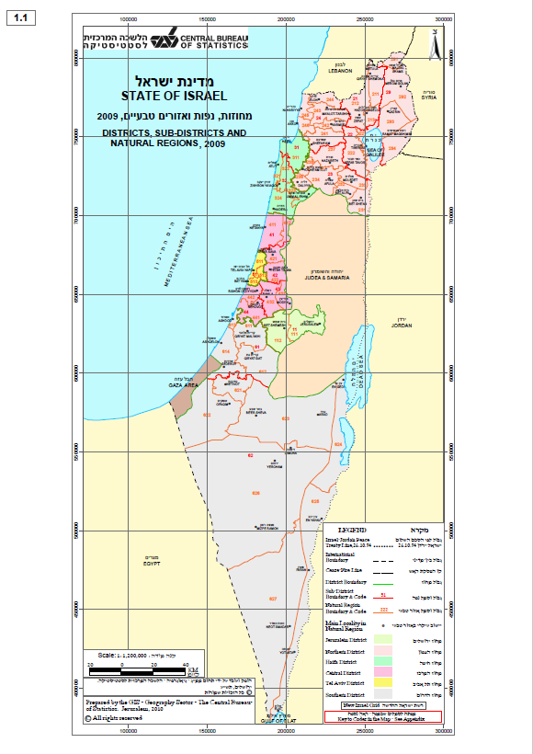
עלות הפצה - עלות למ"ק לדרופ (מסירה), מחסני הספק / יעד - - כל המחירים לא כולל מע"מ | צפון רחוק (נפה 21 + 29) | כמות לצורך שקלול בלבד (משטחים) | מחוז צפון (למעט צפון רחוק) | כמות לצורך שקלול בלבד (משטחים) | מחוז חיפה | כמות לצורך שקלול בלבד (משטחים) | מחוז מרכז | כמות לצורך שקלול בלבד (משטחים) | מחוז תל אביב | כמות לצורך שקלול בלבד (משטחים) | מחוז ירושלים | כמות לצורך שקלול בלבד (משטחים) | דרום קרוב (נפה 61+ אזור טבעי 621, 622 ובאר שבע) | כמות לצורך שקלול בלבד (משטחים) | דרום רחוק (אזור טבעי 626, 623 ללא באר שבע, 624) | כמות לצורך שקלול בלבד (משטחים) | אילת והערבה | כמות לצורך שקלול בלבד (משטחים) | סה"כ
הצעת מחיר להפצת משטח 1.20X1.20X1.70 (בש"ח, לא כולל מע"מ) | 0.00 | 100 | 0.00 | 100 | 0.00 | 200 | 0.00 | 250 | 0.00 | 250 | 0.00 | 200 | 0.00 | 100 | 0.00 | 50 | 0.00 | 10 | 0.00
סה"כ (כולל מע"מ) |  |  |  |  |  |  |  |  |  |  |  |  |  |  |  |  |  |  | 0.00
הערה: החלוקה לאזורים מבוססת על מפת מחוזות, נפות ואזורים טבעיים של הלמ"ס
https://gis.cbs.gov.il/shnaton59/all_israel2008.pdf |  |  |  |  | ______________ |  | ____________________ |  |  | ___________________
 |  |  |  |  | שמות מורשי החתימה |  | חתימת מורשי החתימה |  |  | תאריך

